界面截图
编钟模拟器 - 界面截图

截图文件：ui-screenshot.png

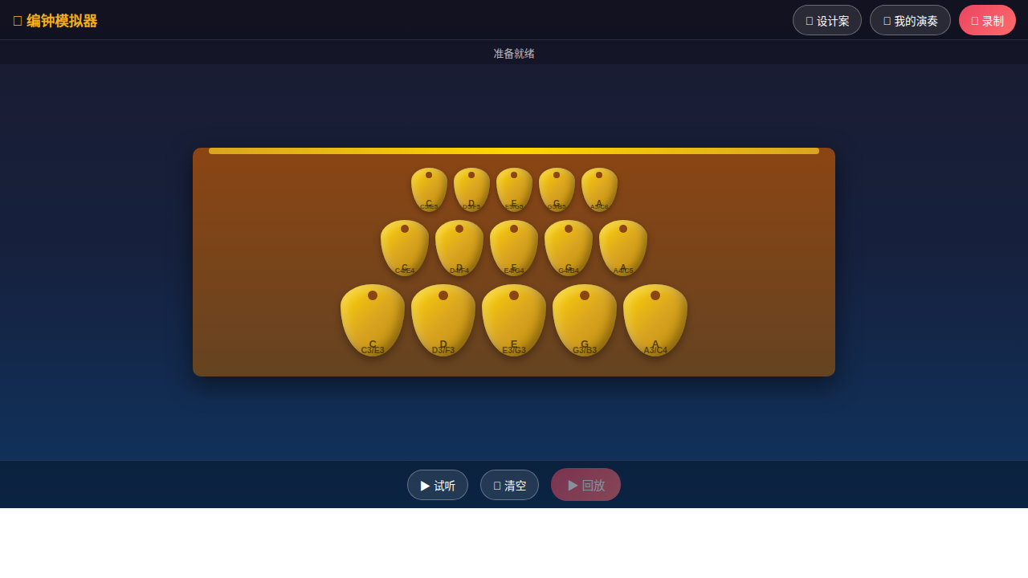

UI布局说明：

1. 顶部工具栏 | 应用名称与功能按钮（录制/我的演奏/设计案）
2. 状态栏 | 系统状态显示与录制计时
3. 编钟主体区 | 三排15口编钟，上中下三层音区布局
4. 底部控制栏 | 试听/清空/回放操作按钮

